关系图
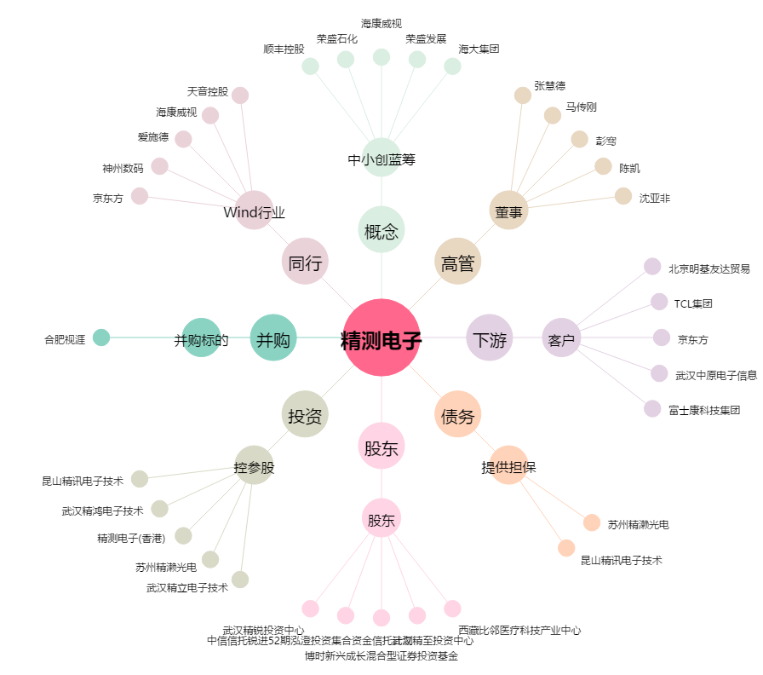
精测电子[300567.SZ] - 关系概览图

